Fiche guide
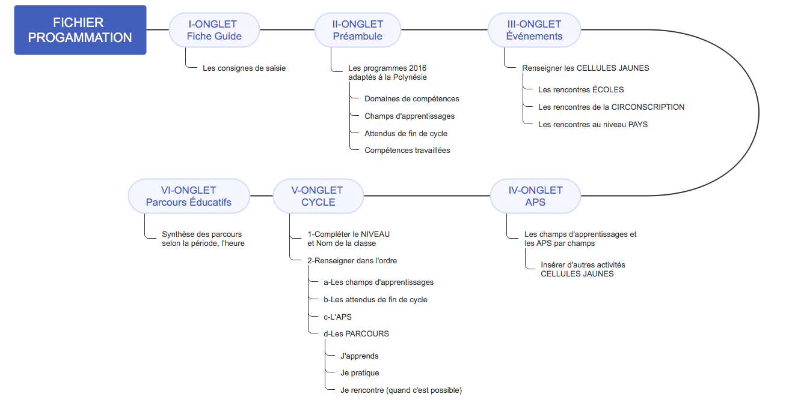
FICHE GUIDE

Cet outil permet d'obtenir rapidement une programmation annuelle en EPS. |  | CYCLE

 |  | 3

1. Renseigner les cellules jaunes de l'onglet " Événement ".

2. Onglet "CYCLE 3" : Renseigner le niveau, et le nom de la classe

3. Renseigner le tableau : (respecter scrupuleusement l'ordre ci-dessous)
 | 3a. les champs d'apprentissage d'abord
 | 3b. les attendus de fin de cycle ensuite
 | 3c. les activités
 | 3d. Parcours : J'apprends
 | 3e. Parcours : Je pratique
 | 3f. Parcours : Je rencontre
-> Il est utile de consulter l'onglet APS pour choisir le champs d'apprentissage et/ou son activité

4. Le tableau de synthèse annuelle et le graphique (en camembert, à droite) dresseront
un aperçu de répartition en fonction des 4 champs d'apprenstissage en EPS.
L'idéal serait d'arriver à un équilibre de ces pourcentages.

 | NB : Aide à la saisie

Pour remplir le tableau, plusieurs solutions :
a. cliquer sur une cellule puis sur la petite flèche pour sélectionner un code (1, 2 3 ou 4).
b.Saisir manuellement le code.
c. Sélectionner plusieurs cellules en maintenant la touche " CTRL " enfoncée, saisir le code
puis valider en utilisant les touches " CTRL + ENTREE ". Sur Mac (CMD + ENTREE)

 | Aide à la saisie

Préambule

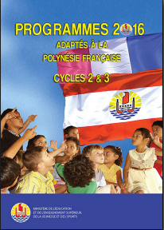
 |  |  |  | CYCLE

 |  |  |  | 3

 | Arrêté n° 1026 CM du 27 juillet 2016 fixant les programmes Cycle1, Cycle 2 et Cycle 3
 | de l'école primaire et du collège de Polynésie française.
 | Programmes d'enseignement du Cycle 3 ou Cycle de consolidation

 | 5 COMPÉTENCES GÉNÉRALES QUI S'EXPRIMENT DANS 4 CHAMPS d'APPRENTISSAGE

 | DOMAINE de COMPÉTENCE 1 : Développer sa motricité et construire un langage du corps

 | DOMAINE de COMPÉTENCE 2 : S’approprier seul ou à plusieurs par la pratique, les méthodes et outils pour apprendre

 | DOMAINE de COMPÉTENCE 3 : Partager des règles, assumer des rôles et des responsabilités pour apprendre à vivre ensemble

 | DOMAINE de COMPÉTENCE 4 : Apprendre à entretenir sa santé par une activité physique régulière

 | DOMAINE de COMPÉTENCE 5 : S’approprier une culture physique sportive et artistique.

 | CHAMPS D'APPRENTISSAGE et Repères de progressivité |  | ATTENDUS EN FIN DE CYCLE 3 | Compétences travaillées pendant le cycle
Champs d'Apprentissage 1 | Produire une performance maximale, mesurée à une échéance donnée | Des aménagements sont envisageables pour permettre aux élèves d’exploiter au mieux leurs ressources pour produire une performance maximale, source de plaisir. Privilégier la variété des situations qui permettent d’exploiter différents types de ressources dans un temps d’engagement moteur conséquent. Les retours sur leurs actions permettent aux élèves de progresser. | » Réaliser des efforts et enchainer plusieurs actions motrices dans différentes familles pour aller plus vite, plus longtemps, plus haut, plus loin. »» Combiner une course un saut un lancer pour faire la meilleure performance cumulée. »» » Mesurer et quantifier les performances, les enregistrer, les comparer, les classer, les traduire en représentations graphiques. »» » » Assumer les rôles de chronométreur et d’observateur. | - Combiner des actions simples : courir-lancer ; courir-sauter. - Mobiliser ses ressources pour réaliser la meilleure performance possible dans des activités athlétiques variées (courses, sauts, lancers). - Appliquer des principes simples pour améliorer la performance dans des activités athlétiques et/ ou nautiques. - Utiliser sa vitesse pour aller plus loin, ou plus haut. - Rester horizontalement et sans appui en équilibre dans l’eau. - Pendant la pratique, prendre des repères extérieurs et des repères sur son corps pour contrôler son déplacement et son effort. - Utiliser des outils de mesures simples pour évaluer sa performance. - Respecter les règles des activités. - Passer par les différents rôles sociaux.

Champs d'Apprentissage 2 | Adapter ses déplacements à des environnements variés Attendus de | La natation fera l’objet, dans la mesure du possible, d’un enseignement sur chaque année du cycle. Les activités d’orientation peuvent être programmées, quel que soit le lieu d’implantation de l’établissement. Les autres activités physiques de pleine nature seront abordées si les ressources locales ou l’organisation d’un séjour avec nuitées le permettent. | » Réaliser, seul ou à plusieurs, un parcours dans plusieurs environnements inhabituels, en milieu naturel aménagé ou artificiel. »» Connaitre et respecter les règles de sécurité qui s’appliquent à chaque environnement »» » Identifier la personne responsable à alerter ou la procédure en cas de problème »» » » Valider l’attestation scolaire du savoir nager (ASSN), conformément à l’arrêté du 9 juillet 2015 | - Conduire un déplacement sans appréhension et en toute sécurité. - Adapter son déplacement aux différents milieux. - Tenir compte du milieu et de ses évolutions (vent, eau, végétation etc.). - Gérer son effort pour pouvoir revenir au point de départ. - Aider l’autre.

Champs d'Apprentissage 3 | S’exprimer devant les autres par une prestation artistique et/ou acrobatique | Les activités artistiques et acrobatiques peuvent être organisées sur chacune des 3 années du cycle, en exploitant les ressources et les manifestations sportives locales. | » Réaliser en petits groupes 2 séquences : une à visée acrobatique destinée à être jugée, une autre à visée artistique destinée à être appréciée et à émouvoir. »» Savoir filmer une prestation pour la revoir et la faire évoluer »» » Respecter les prestations des autres et accepter de se produire devant les autres | - Utiliser le pouvoir expressif du corps de différentes façons. - Enrichir son répertoire d’actions afin de communiquer une intention ou une émotion. - S’engager dans des actions artistiques ou acrobatiques destinées à être présentées aux autres en maitrisant les risques et ses émotions. - Mobiliser son imaginaire pour créer du sens et de l’émotion, dans des prestations collectives.

Champs d'Apprentissage 4 | Conduire et maitriser un affrontement collectif ou interindividuel | Tout au long du cycle, la pratique d’activités collectives doit amener l’élève à se reconnaitre comme attaquant ou défenseur, développer des stratégies, identifier et remplir des rôles et des statuts différents dans les jeux vécus et respecter les règles. Au cours du cycle, les élèves affrontent seuls un adversaire afin d’obtenir le gain du jeu, de développer des stratégies comme attaquant ou comme défenseur et de comprendre qu’il faut attaquer tout en se défendant (réversibilité des situations vécues). | * En situation aménagée ou à effectif réduit, * » S’organiser tactiquement pour gagner le duel ou le match en identifiant les situations favorables de marque. »» Maintenir un engagement moteur efficace sur tout le temps de jeu prévu. »» » Respecter les partenaires, les adversaires et l’arbitre. »» » » Assurer différents rôles sociaux (joueur, arbitre, observateur) inhérents à l’activité et à l’organisation de la classe. »» » » » Accepter le résultat de la rencontre et être capable de le commenter. | - Rechercher le gain de l’affrontement par des choix tactiques simples. - Adapter son jeu et ses actions aux adversaires et à ses partenaires. - Coordonner des actions motrices simples. - Se reconnaitre attaquant / défenseur. - Coopérer pour attaquer et défendre. - Accepter de tenir des rôles simples d’arbitre et d’observateur. - S’informer pour agir.

CYCLE 3
 |  |  | PROGRAMMATION ANNUELLE EN EPS DE LA CLASSE DE |  |  |  |  | 0
Ch.App.1 | 0%
Ch.App.2 | 0%
Ch.App.3 | 0%
Ch.App.4 | 0%
Synthèse annuelle
Cycle | Niveau | Nom de la Classe | Champs d'Apprentissage 1 Produire une performance optimale, mesurable à une échéance donnée. | Champs d'Apprentissage 2 Adapter ses déplacements à des environnements variés | Champs d'Apprentissage 3 S’exprimer devant les autres par une prestation artistique et/ou acrobatique | Champs d'Apprentissage 4 Conduire et maitriser un affrontement collectif ou interindividuel
3 |  |  |  |  |  |  |  |  | @ | @ide à la saisie

 |  | PÉRIODE 1 | PÉRIODE 2 | PÉRIODE 3 | PÉRIODE 4 | PÉRIODE 5 | PÉRIODE 6 | PÉRIODE 7 | Renseigner les cellules en jaune.
0 | H1

 | APS
 | J'apprends
 | Je pratique
 | Je rencontre
 | H2

 | APS
 | J'apprends
 | Je pratique
 | Je rencontre
 | H3

 | APS
 | J'apprends
 | Je pratique
 | Je rencontre

 | RE
 | RC
 | RT |  |  | cross polynesie 02/12
 | Rencontres Inter-Degrés

Pour information la synthèse périodique
 |  | PÉRIODE 1 | PÉRIODE 2 | PÉRIODE 3 | PÉRIODE 4 | PÉRIODE 5 | PÉRIODE 6 | PÉRIODE 7
 | Ch.App.1
 | Ch.App.2
 | Ch.App.3
 | Ch.App.4

